Figure 1
Figure 1 - Principaux facteurs de difficulté pour l’enseignement du français et des mathématiques (en %)
 | Français | Mathématiques
Le manque de temps pour aider les élèves qui en ont besoin | 89 | 85
Les écarts de niveaux en français ou en mathématiques entre les élèves | 81 | 75
Le nombre d’élèves en difficulté en écriture et production écrite | 78
Le nombre d’élèves en difficulté en compréhension écrite | 74
Le nombre d’élèves en difficulté en étude de la langue | 65
Le manque de pistes disponibles pour aider les élèves qui en ont besoin | 63 | 60
Le manque de temps pour sélectionner les ressources et outils pour enseigner | 63 | 61

Lecture : 89 % des enseignants considèrent le manque de temps pour aider les élèves qui en ont besoin comme un facteur de difficulté pour l’enseignement du français en classe de CM2 ; ils sont 85 % pour l’enseignement des mathématiques. Champ : professeurs des écoles en charge d’élèves de CM2 en France, ayant répondu à l’enquête Praesco Mathématiques 2019 et professeurs des écoles en charge d’élèves de CM2 en France, ayant répondu à l’enquête Praesco Français 2021, secteurs public et privé sous contrat. Source : DEPP, enquêtes Praesco Mathématiques 2019 et Français 2021.
Réf. : Note d'Information n° 24.11. DEPP

 | Français | Mathématiques
Le manque de temps pour aider les élèves qui en ont besoin | 89 | 85
Les écarts de niveaux en français ou en mathématiques entre les élèves | 81 | 75
Le nombre d’élèves en difficulté en écriture et production écrite | 78
Le nombre d’élèves en difficulté en compréhension écrite | 74
Le nombre d’élèves en difficulté en étude de la langue | 65
Le manque de pistes disponibles pour aider les élèves qui en ont besoin | 63 | 60
Le manque de temps pour sélectionner les ressources et outils pour enseigner | 63 | 61

Figure 2
Figure 2 - Participation au moins une fois à une activité de formation continue portant sur les domaines suivants entre 2015 et 2020 (en %)

Lecture : 56 % des professeurs des écoles déclarent avoir participé au moins une fois à une activité de formation continue portant sur la production de textes écrits entre 2015 et 2020 (une seule fois pour 38 % d’entre eux, et plusieurs fois pour 18 % d’entre eux). Champ : professeurs des écoles en charge d’élèves de CM2 en France, ayant répondu à l’enquête Praesco Français, secteurs public et privé sous contrat. Source : DEPP, enquête Praesco Français 2021.
Réf. : Note d'Information n° 24.11. DEPP

 | Jamais | Une fois | Plusieurs fois
Le travail collaboratif | 74 | 18 | 9
L’enseignement explicite | 72 | 20 | 8
La fluence de lecture | 70 | 24 | 6
L’orthographe | 66 | 25 | 9
La grammaire de la phrase | 61 | 29 | 10
L’évaluation des élèves | 60 | 28 | 12
La compréhension et l'expression orales | 58 | 31 | 11
La difficulté scolaire | 55 | 29 | 16
La différenciation | 54 | 29 | 17
La compréhension de textes écrits | 45 | 39 | 16
La production de textes écrits | 45 | 38 | 18

Figure 3
Figure 3 - Modalités de traitement des erreurs commises par plusieurs élèves (en %)

Lecture : 71 % des professeurs des écoles déclarent avoir « souvent » ou « très souvent » corrigé au tableau une erreur commise par plusieurs élèves de la classe (cinq ou six élèves). Champ : professeurs des écoles en charge d’élèves de CM2 en France, ayant répondu à l’enquête Praesco Français, secteurs public et privé sous contrat. Source : DEPP, enquête Praesco Français 2021.
Réf. : Note d'Information n° 24.11. DEPP

Part des enseignants déclarant mettre fréquemment en place les pratiques suivantes lorsque cinq ou six élèves de la classe ont commis la même erreur
Correction au tableau par un élève ayant réussi | 30
Correction individuelle auprès des élèves concernés | 33
Inscription des élèves concernés en activités pédagogiques complémentaires (APC) | 37
Reprise par l’ensemble de la classe | 46
Remédiation auprès des élèves concernés pendant le temps de classe | 49
Correction au tableau par l’enseignant | 71

Figure 4
Figure 4 - Part des enseignants qui perçoivent les enseignements suivants comme difficiles et qui y dédient un temps important (en %)
 | Pourcentage d’enseignants consacrant un temps « important » ou « très important » à l’enseignement du domaine | Pourcentage d’enseignants considérant le domaine comme « difficile » ou « très difficile » à enseigner
La grammaire de la phrase | 87 | 27
L’orthographe grammaticale | 87 | 31
L’orthographe lexicale | 76 | 32
Le vocabulaire | 49 | 33
La compréhension et l’expression orales | 46 | 40
La fluence de lecture | 23 | 49
La compréhension écrite | 65 | 49
La production de textes écrits | 42 | 75

Lecture : 31 % des enseignants considèrent l’orthographe grammaticale comme étant « difficile » ou « très difficile » à enseigner et 87 % déclarent avoir consacré un temps « important » ou « très important » à son enseignement. Champ : professeurs des écoles en charge d’élèves de CM2 en France, ayant répondu à l’enquête Praesco Français, secteurs public et privé sous contrat. Source : DEPP, enquête Praesco Français 2021.
Réf. : Note d'Information n° 24.11. DEPP

 | Pourcentage d’enseignants considérant le domaine comme « difficile » ou « très difficile » à enseigner | Pourcentage d’enseignants consacrant un temps « important » ou « très important » à l’enseignement du domaine
La grammaire de la phrase | 27 | 87
L’orthographe grammaticale | 31 | 87
L’orthographe lexicale | 32 | 76
Le vocabulaire | 33 | 49
La compréhension et l’expression orales | 40 | 46
La fluence de lecture | 49 | 23
La compréhension écrite | 49 | 65
La production de textes écrits | 75 | 42

Figure 6
Figure 6 - Organisations pédagogiques privilégiées par les enseignants pour une première séance sur l’accord sujet/verbe

Groupe 1 (37 % des enseignants)
Objectif d’apprentissage
Groupe 2 (21 % des enseignants)
Objectif d’apprentissage
Groupe 3 (19 % des enseignants)
Énoncé de l’organisation
Objectif d’apprentissage
Groupe 4 (15 % des enseignants)
Objectif d’apprentissage
Énoncé de l’organisation
Groupe 5 (9 % des enseignants)
Découverte
1er élément
2e élément
Énoncé de l’organisation
Énoncé de l’organisation
Objectif d’apprentissage
Découverte
Énoncé de l’organisation
Objectif d’apprentissage
Objectif d’apprentissage

3e élément
Focalisation de l’attention
Découverte
Découverte
Mise en commun
Découverte
Énoncé de l’organisation

Découverte
Focalisation de l’attention
Mise en commun
Institutionnalisation
Pratique guidée
Focalisation de l’attention
4e élément

 | Lecture : Les enseignants du groupe 1, regroupant 37 % des enseignants, construisent leur première séance sur l’accord sujet/verbe en énonçant l’objectif d’apprentissage puis l’organisation de la séance et alternent ensuite entre une période de focalisation de l’attention des élèves sur l’activité ou une phase de découverte de l’activité. Champ : professeurs des écoles en charge d’élèves de CM2 en France, ayant répondu à l’enquête Praesco Français, secteurs public et privé sous contrat. Source : DEPP, enquête Praesco Français 2021.

 | Réf. : Note d'Information n° 24.11. DEPP

Figure 8 en ligne
Figure 8 en ligne - Schéma du continuum des pratiques pédagogiques

Enseignement par la découverte
Enseignement plus explicite
Enseignement explicite

Enseignement par la découverte
Enseignement plus explicite
Enseignement explicite

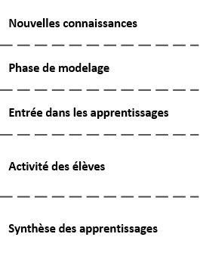
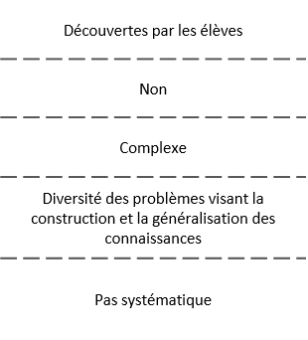
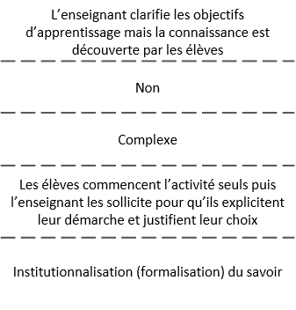
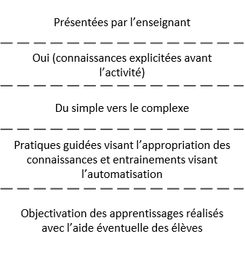

 | Source : DEPP, enquête Praesco Français 2021.

 | Réf. : Note d'Information n° 24.11. DEPP

Figure 9 en ligne
Figure 9 en ligne - Relations entre différents éléments constitutifs des pratiques pédagogiques

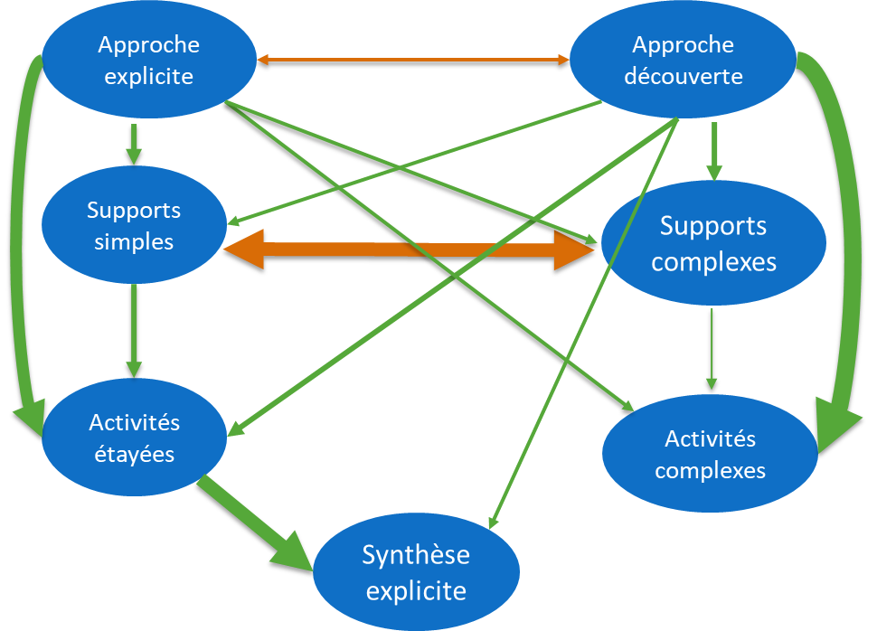

Lecture : Les cercles bleus correspondent à des variables latentes (ne pouvant être mesurées directement, elle sont construites à partir d’un ensemble d’indicateurs qui ont été mesurés dans le questionnaire) ; les doubles flèches indiquent une relation non directionnelle entre variables (covariance) ; les flèches simples indiquent une relation directionnelle (régression) ; les flèches orange indiquent une relation négative et les flèches vertes une relation positive, l’épaisseur des flèches est proportionnelle à l’ampleur de la relation. Il existe, par exemple, une relation de covariance négative entre les variables supports simples et supports complexes qui rend compte du fait que l’augmentation du choix de supports simples est liée à la diminution du choix de supports complexes et vice versa. Il existe aussi un lien directionnel entre la variable approche par la découverte et la variable activités complexes qui indique que l’augmentation du choix d’une approche par la découverte va impliquer une forte augmentation de la mise en œuvre d’activités complexes.
Champ : professeurs des écoles en charge d'élèves de CM2 en France, ayant répondu à l’enquête Praesco Français, secteurs public et privé sous contrat.
Source : DEPP, enquête Praesco Français 2021.

 | Réf. : Note d'Information n° 24.11. DEPP

